Шаблони мета-тегів
Title | Description | Title приклад | Description приклад
Сторінки блогу
UK
[H1] | Technolex | [H1] - дізнайтесь більше у статті від Technolex. Практичні поради, кейси та інсайти від експертів. | Як перекладати TXLF-файли Wordfast у Trados Studio | Technolex | Як перекладати TXLF-файли Wordfast у Trados Studio - дізнайтесь більше у статті від Technolex. Практичні поради, кейси та інсайти від експертів.
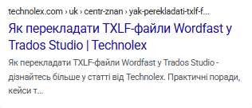


EN
[H1] | Technolex | [H1] - learn more in the article from Technolex. Practical tips, cases and insights from experts. | Technolex Renews ISO 17100:2015 and ISO 18587:2017 certifications | Technolex | Technolex Renews ISO 17100:2015 and ISO 18587:2017 certifications - learn more in the article from Technolex. Practical tips, cases and insights from experts.

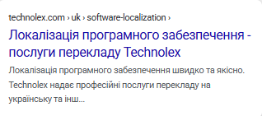
Сторінки послуг
UK
[H1] - послуги перекладу Technolex | [H1] швидко та якісно. Technolex надає професійні послуги перекладу на українську та інші східноєвропейські мови. | Локалізація програмного забезпечення - послуги перекладу Technolex | Локалізація програмного забезпечення швидко та якісно. Technolex надає професійні послуги перекладу на українську та інші східноєвропейські мови.

EN
[H1] - Technolex translation services | [H1] fast and high-quality. Technolex provides professional translation services into Ukrainian and other Eastern European languages. | Desktop publishing - Technolex translation services | Desktop publishing fast and high-quality. Technolex provides professional translation services into Ukrainian and other Eastern European languages.
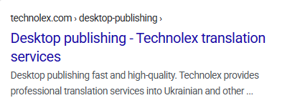

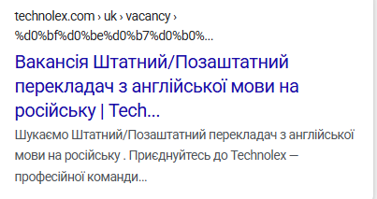
Сторінки вакансій
UK
Вакансія [H1] | Technolex | Шукаємо [H1]. Приєднуйтесь до Technolex — професійної команди перекладачів. | Вакансія Штатний/Позаштатний перекладач з англійської мови на російську | Technolex | Шукаємо Штатний/Позаштатний перекладач з англійської мови на російську . Приєднуйтесь до Technolex — професійної команди перекладачів.

EN
Vacancy [H1] | Technolex | We are looking for [H1]. Join Technolex, a professional team of translators.

Аналіз GMB
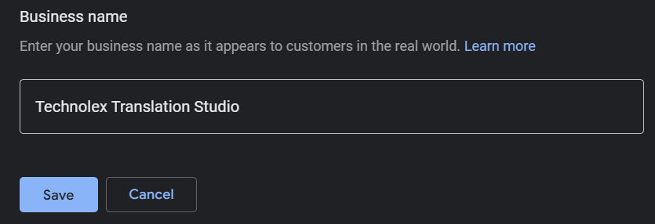
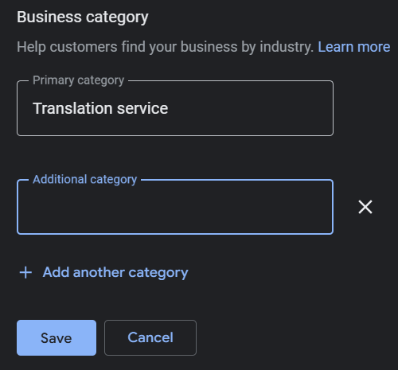
Категорія | Як у нас зараз | Що треба додати / змінити / перевірити | Навіщо це потрібно | Приклади
URL | https://www.google.com/search?q=technolex&rlz=1C1CHBD_ruUA1014UA1014&oq=technolex&gs_lcrp=EgZjaHJvbWUyCwgAEEUYDRg5GIAEMgYIARBFGDwyCQgCEAAYDRiABDIICAMQABgNGB4yCAgEEAAYDRgeMgYIBRBFGDwyBggGEEUYPDIGCAcQRRg80gEINDIwMWowajSoAgCwAgE&sourceid=chrome&ie=UTF-8 https://www.google.com/maps/place/Technolex+Translation+Studio/@50.4015698,30.2030564,10z/data=!3m1!4b1!4m6!3m5!1s0x8d43275b235559e5:0xe66c170328570956!8m2!3d50.4020355!4d30.5326906!16s%2Fg%2F11yjjc_2b3?entry=ttu&g_ep=EgoyMDI1MDkxNy4wIKXMDSoASAFQAw%3D%3Dт
Назва компанії | Technolex Translation Studio | Перевірити на відповідність офіційної назви. | Допомагає покращити впізнаваність у пошуку забезпечує коректне відображення на Google картах та підвищує довіру користувачів. Також це відповідає правилам Google, що дозволяє уникнути можливих санкцій чи редагувань профілю з боку модераторів.
Категорія бізнесу | Послуги перекладу | Основна категорія додана, її не редагуємо. Якщо є можливість додати релевантні додаткові категорії, то варто це зробити. Щоб додати додаткову категорію: - виберіть додати іншу категорію; - введіть назву категорії; - у списку, що з'явиться, виберіть потрібний варіант; - щоб вилучити додаткову категорію, поруч з нею натисніть значок вилучення (хрестик) - натисніть зберегти. | Основна категорія визначає ключову сферу діяльності компанії та допомагає пошуковим системам правильно показувати її у відповідних пошукових запитах. Додаткові категорії розширюють охоплення та дають змогу з'являтися у більшій кількості релевантних пошуків. Це покращує видимість бізнесу, збільшує кількість потенційних клієнтів і робить профіль більш інформативним.
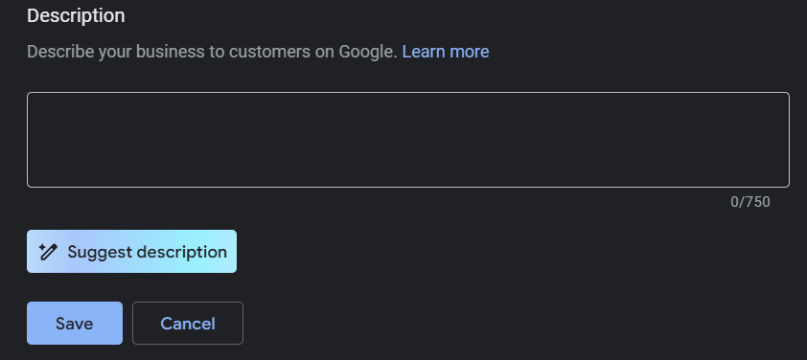
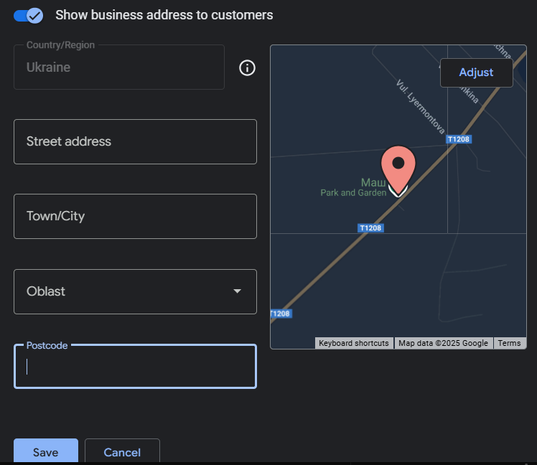
Опис бізнесу | Наявний короткий опис англійською: Technolex Translation Studio is a provider of premium translation services into Ukrainian, Russian, Romanian, Polish, Kazakh, and Eastern European languages, operating from Kyiv, Ukraine. | Оскільки місцезнаходження даного профілю в Україні і профіль ранжується в першу чергу для україномовних користувачів, то і опис варто робити українською. Рекомендації: - коротко поясніть, чим займається компанія, які послуги та рішення пропонує; - включіть ключові фрази, які можуть використовувати потенційні клієнти у пошуку (наприклад, "бюро перекладів", "послуги перекладу", "синхронний переклад"...) - не копіюйте текст з інших джерел, підкресліть особливості вашого бізнесу; - згадати переваги компанії. | Опис бізнесу допомагає і користувачам, і алгоритмам зрозуміти, чим займається компанія, та підвищити довіру до бренду. Крім того, Google використовує цей текст для релевантного відображення профілю у пошуку, що може покращити позиції у локальній видачі. Без опису компанія може виглядати менш професійно та менш привабливо для потенційних клієнтів.
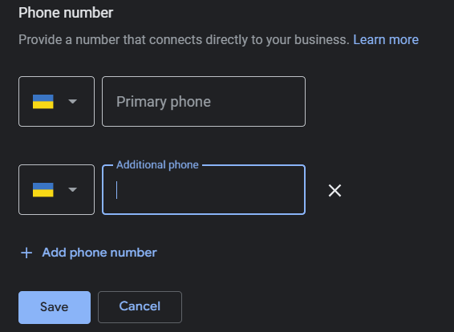
Адреса | Адреса відсутня, зазначено лише місто Київ. | Додати повну фізичну або юридичну адресу: вулиця, номер будівлі/офісу, поштовий індекс. Перевірити, щоб маркер стояв точно на офісі. | Для будь-якого бізнесу повна адреса підвищує довіру користувачів. Люди легше довіряють компанії, яка має чітку локацію. Google показує компанії у Local Pack саме за точними адресами. Київ загалом занадто широкий запит, і ваш профіль може не з’являтися в пошуку конкретного району. LLM моделі читають структуровані дані, і чітка адреса підтверджує легальність і існування бізнесу. Це підвищує шанси, що профіль буде згаданий у відповідях ChatGPT, Bing Copilot тощо.
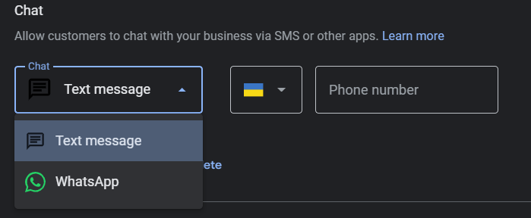
Телефон | 380979711649 | Переконайтесь. що номер телефону актуальний, коректно вказаний і зберігаєть у всіх джерелах. Також можна додати додатковий номер. | Невірний або застарілий номер телефону може призвести до втрати потенційних клієнтів, які не зможуть зв'язатися з компанією. Це також знижує довіру до бізнесу та може викликати негативний досвід у користувачів.
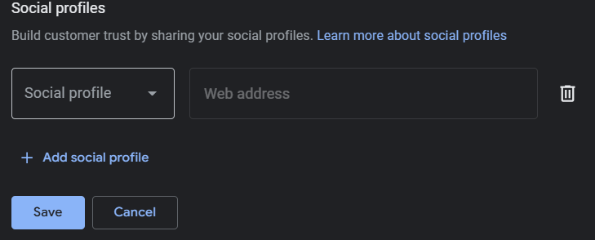
Чат | Відсутній | Надайте клієнтам можливість зв'язувати з компанією через SMS або інші месенджери. | Не всі хочуть телефонувати, але багато хто напише. Зручність і довіра - компанія виглядає сучасно, відкритою до спілкування. Плюс активне спілкування в GMB покращує видимість у локальній видачі.
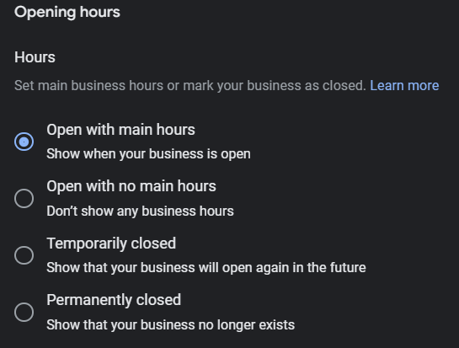
Профілі в соціальних мережах | Відсутні | Додати профілі в соціальних мережах. | Щоб розповісти більше про свою компанію і налагодити зв'язок із клієнтами, ви можете вибрати, на які сторінки в соціальних мережах показувати посилання користувачам у профілі своєї компанії. Клієнти можуть обрати зручний для себе канал Facebook, LinkedIn, YouTube тощо. Соціальні сигнали - ще один фактор, що підвищує авторитет компанії. Іноді Google показує останні пости, наприклад з Facebook.
Години роботи | Години вказані | Перевірити коректність вказаних годин роботи | Правильні години роботи захищають від негативу. У будь-якого бізнесу це елемент сервісу, клієнт одразу бачить, коли можна звернутися. Відсутність годин роботи може викликати незручності для клієнтів, це також може знизити довіру до бізнесу, оскільки неповний профіль виглядає менш надійним. Крім того, Google надає перевагу більш повно заповненим профілям у локальному пошуку, що позитивно впливає на видимість компанії.
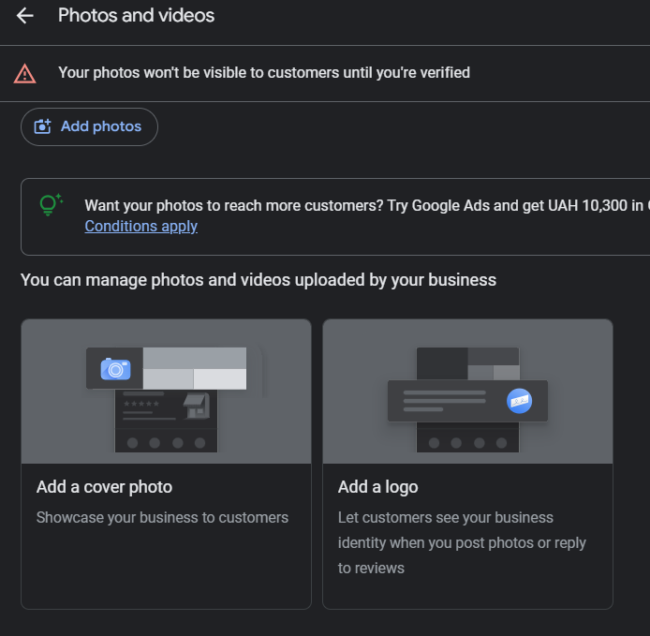
Фото та відео | Відсутні | Додати фотографії та відео у профіль GMB та регулярно їх оновлювати. Фотографії, які потрібно додати: - логотип та брендовані зображення підвищують впізнаваність компанії; - офіс або робочий простір допомагає клієнтам зорієнтуватися та викликає більше довіри; - команда - фото співробітників створюють персоналізований імідж компанії; - продукція або послуги демонстрація товарів або сервісів у дії; - знімки з подій - конференції, виставки, робочі процеси, щоб показати активність компанії. Також пропонуємо додати відео. Відео, які можна додати в профіль CMB: - короткі презентаційні ролики (30-60 секунд) про компанію або продукти; - відгуки клієнтів або кейси успішного використання послуг; - закулісні відео про роботу команди. Частота оновлень: - фотографії - мінімум раз на 3-6 місяців, щоб профіль виглядав актуальним; - відео - хоча б раз на рік або при запуску нових продуктів чи послуг. | Візуальний контент привертає більше уваги користувачів та покращує взаємодію з профілем компанії. Google віддає перевагу активним профілям з фото та відео, що може підвищити позиції у локальному пошуку. Крім того, якісні зображення допомагають потенційним клієнтам скласти правильне враження про компанію та підвищують рівень довіри.
Відгуки та відповіді на них | Відсутні | Отримати відгуки від клієнтів та регулярно їх оновлювати. Варіанти, як отримати відгуки: - попросити клієнтів напряму. Після успішного завершення угоди або надання послуги попросіть клієнта залишити відгук у Google; - використовувати email - або SMS-розсилки. Можна надсилати клієнтам лінк на профіль Google Мій Бізнес із проханням поділитися досвідом; - запропонувати бонуси або заохочення. Наприклад, ви можете запропонувати знижку на наступну покупку або якесь доповнення до продукту на певний період (без порушення правил Google); - активно взаємодіяти в соціальних мережах. Потрібно нагадувати про можливість залишити відгук через сторінки в соцмережах. Коли відгуки з'являться потрібно відповідати на них, незалежно від того, позитивні вони чи негативні. | Відгуки підвищують довіру до компанії, допомагають залучити нових клієнтів і покращують позиції в локальному пошуку Google. Бізнеси з великою кількістю позитивних відгуків отримують більше звернень, адже люди частіше обирають компанії з перевіреним досвідом інших користувачів. Крім того, активність у відгуках демонструє відкритість бізнесу, що позитивно впливає на репутацію та конкурентоспроможність.
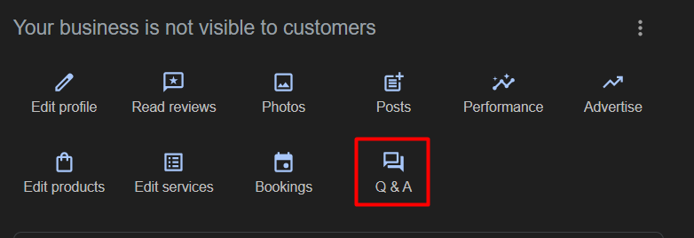
Публікації | Відсутні | Додати публікації у профіль GMB та регулярно оновлювати їх. У профілі СМB можна публікувати: - новини компанії оновлення, розширення послуг, інформацію про запуск нових продуктів; - акції та знижки спеціальні пропозиції для нових або постійних клієнтів; - корисні поради та статті експертні матеріали, лайфхаки, кейси; - оголошення про події вебінари, майстер-класи, участь у виставках чи конференціях; - відгуки клієнтів демонстрація позитивного досвіду співпраці. | Публікації роблять профіль активним і привабливим для клієнтів, допомагають привернути увагу до важливих подій або пропозицій та підвищують взаємодію користувачів із бізнесом. Google також надає перевагу профілям із регулярним оновленням контенту, що позитивно впливає на локальне ЅЕО та рейтинг у пошуку.
Питання та відповіді | Відсутні | Додати розділ «Питання та відповіді» у профіль GMB. Пропозиції, які питання та відповіді можна додати: - основні запитання клієнтів про послуги, тарифи, процес співпраці; - умови оплати якщо можна оплатити картою, треба це вказати; - підтримка як працює технічна підтримка або як відбувається супровід клієнтів; - робочий процес як швидко клієнти можуть отримати послугу чи консультацію. | Питання та відповіді допомагають клієнтам швидко отримати необхідну інформацію, зменшують навантаження на підтримку та підвищують довіру до компанії. Користувачі бачать, що бізнес проактивно надає відповіді на важливі запитання, що створює позитивне враження. Крім того, активність у цьому розділі покращує ЅЕО та LLM видимість профілю. Це збільшує шанси залучити більше потенційних клієнтів та зробити gрофіль більш корисним і інформативним.
Товари | Відсутні | Додати товари (послуги) у профілі GMB та продумати їх опис з використанням ключових фраз. | Розділ "Товари" дозволяє потенційним клієнтам одразу побачити, що пропонує компанія, без необхідності переходу на сайт або телефонного дзвінка. Правильний опис із ключовими словами покращує видимість у пошуковій видачі, що може збільшити кількість звернень. Чітка інформація про послуги підвищує конверсію, оскільки користувачі швидше ухвалюють рішення, якщо одразу бачать переваги та особливості продукту.

